使い方
1. | 「起動」ボタンをクリックして、フォームを起動する。

2. | STEP1のテキストボックスにバーコードをスキャンする。

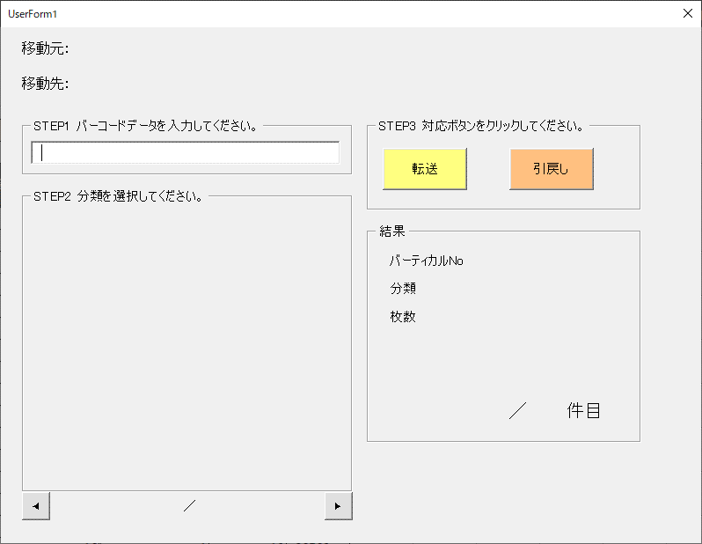

3. | STEP２に分類が表示されます。

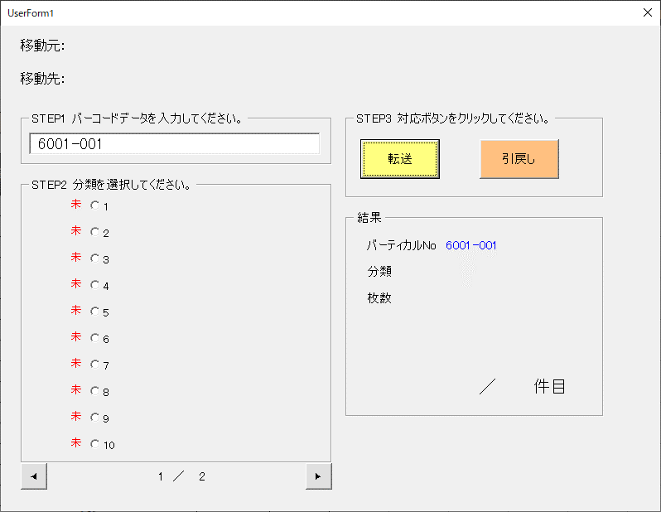

4. | 1番目のラジオボタンをクリックします。
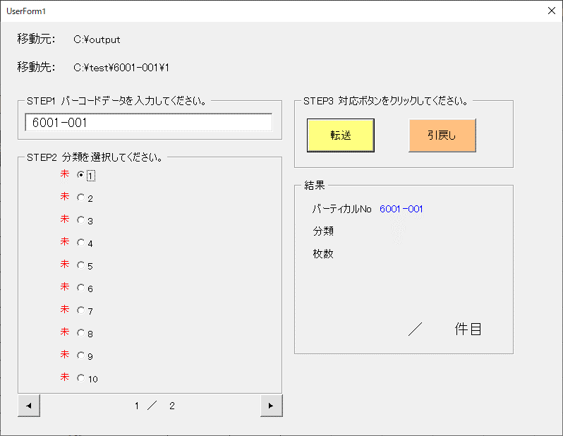

5. | 指定分類のページ・または用紙分をすべてスキャンをします。
 | ※ 移動元フォルダに画像がすべてスキャンされていることを確認してください。

スキャンをする

6. | 「転送」ボタンをクリックします。

7. | 「画像を転送しました。」とメッセージが表示されたら、成功です。

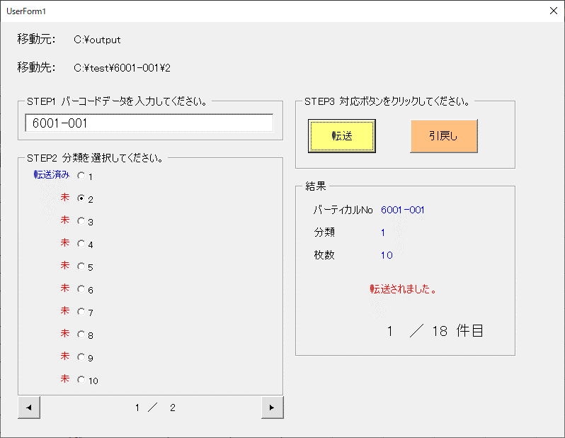

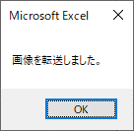

8. | 転送後、「未」が「転送済み」に変わり、
 | STEP2のラジオボタンのチェックが、次のラジオボタンに自動で進みます。

9. | 以後、手順5～８を件数分繰り返し、処理を進めます。

達成件数

10. | 全ての件数が終了したら、手順2に戻って他のバーコードでの作業を行ってください。

追記：

① | 転送ボタンの動作について

 | 「転送」ボタンをクリックしたときの、実際の処理内容を記載しておきます。

1. | 「バーコードNo + 親フォルダ + 第一階層 + 第二階層」該当の行を

前準備
0. | 目的
 | 本ツールは、ローカルで一時保存した画像ファイルを,指定階層に自動仕分けするためのツールです。

 | ▼ イメージ図

C:\output
W:\move
第一階層
第二階層

マクロで自動
仕分け
01種別A
02種別B
...

6001-001
01種別A
02種別B
...

6001-002
画像ファイル
0001.tif
0002.tif
...
01種別A
02種別B
...

6001-003

1. | フォルダー構成を決める

 | まずはじめに、仕分け先のフォルダー構成を決めます。
 | 例としては、下記の「第一階層・第二階層のフォルダ名」を「現物」に結び付く連番名を決めます。

 | ※ 実際にフォルダは作成しなくて大丈夫です。

 | 構成例：
親フォルダ
第一階層
第二階層
中身ファイル
1PDF
0001.tif
0002.tif
0003.tif

6001-001

6001-002
W:\move

1冊子 = 1PDF
にする。
6001-003

1バインダー
1冊子
 | 現物例

2. | フォルダ構成に合わせた、データ一覧を用意する

 | データ例

 | バインダー | 冊子 | 客先冊子タイトル |  |  | 締結日
 | 6001-001 | 01種別A | 「株式会社●● A契約書」 |  |  | 2022/00/00
 | 6001-001 | 02種別B | 「株式会社●● B契約書」 |  |  | 2022/00/00
 | 6001-002 | 01種別A | 「株式会社xx A契約書」 |  |  | 2022/00/00
 | 6001-002 | 01種別B | 「株式会社xx B契約書」 |  |  | 2022/00/00
今回は この部分がユニークなフォルダ構成

 | ＜注意＞
 | 下記のようにフォルダ構成のデータ行が重複してしまうと、
 | 同じフォルダに２行分の異なるデータが入れ子になってしまい
 | 予期せぬエラーにつながるので、重複の行は避けてください。

 | ▼ NG例
 | バインダー | 冊子 | 客先冊子タイトル |  |  | 締結日
 | 6001-001 | 01種別A | 「株式会社●● A契約書」 |  |  | 2022/00/00
 | 6001-001 | 01種別A | 「株式会社●● B契約書」 |  |  | 2022/00/00
「6001-001」「01種別A」
が2行存在してしまっている。
 | 6001-002 | 01種別A | 「株式会社xx A契約書」 |  |  | 2022/00/00
 | 6001-002 | 01種別B | 「株式会社xx B契約書」 |  |  | 2022/00/00

3. | 以下の欄に必要データを貼り付けてください

 | ① 対応バーコード… |  |  | 第一階層と同じです
 | ② ローカル格納先 フォルダ… |  |  | A300でスキャンの保存先に指定したフォルダのパス
 | ③ 親フォルダパス… |  |  | 第一階層までの(第一階層は含めない)フォルダパス
 | ④ 第一階層 |  |  | 任意のフォルダ名 | ⇒組み合わせがユニークパス
 | ⑤ 第二階層 |  |  | 任意のフォルダ名
①

②
③
④
⑤

